DNI
PEGAR AQUÍ FOTO DE SU DNI | APELLIDO Y NOMBRE |  | >>>completar
 | GRIPPO GUILLERMINA
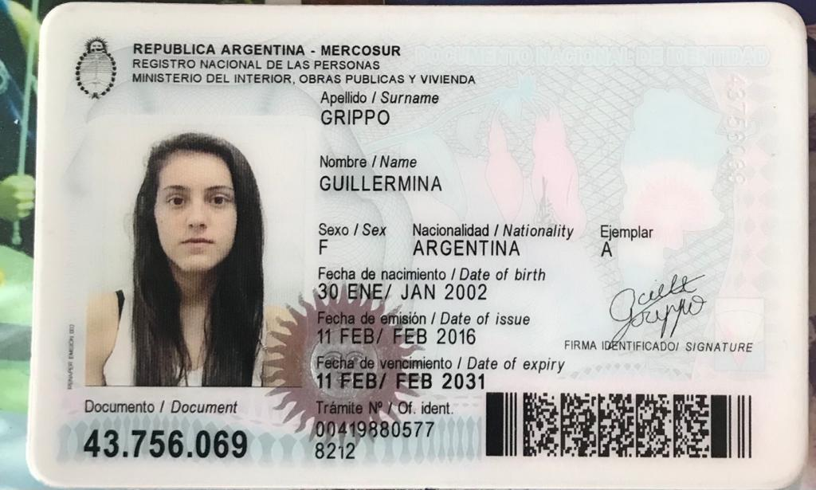

 |  | REGULAR 1

FINAL 1

Ejercicio 1
Parcial 2 | Alumno:
Ejercicio 1. (3.0 puntos) |  | Dada la siguiente Tabla (datos en columnas A, B, C), utilizar las funciones ADECUADAS de Excel para:

 |  |  | Coef. | Lluvia
Fecha | Zona | Lluvia (mm) | Corrector | Corregida
2019-06-02 | 5 | 24.0 | 0.86 | 20.6 | *
2019-12-09 | 4 | 24.0 | 1.12 | 26.9 | *
2019-12-10 | 1 | 13.0 | 0.95 | 12.4 | 12.35
2019-12-11 | 5 | 15.0 | 0.86 | 12.9 | *
2019-12-23 | 2 | 11.0 | 0.88 | 9.7 | 9.68
2019-12-24 | 1 | 18.0 | 0.95 | 17.1 | 17.1
2019-12-25 | 3 | 10.0 | 0.92 | 9.2 | 9.2
2020-01-25 | 3 | 25.0 | 0.92 | 23.0 | *
2020-02-25 | 2 | 15.0 | 0.88 | 13.2 | 13.2
24//01/2020 | 1 | 22.0 | 0.95 | 20.9 | *

(Las celdas amarillas son las que se deben resolver. RECORDAR calcular una y COPIAR a las restantes).
 |  |  |  |  |  |  | Correccion
 | 1) Copiar las columnas A, B y C de la tabla de celdas A40 y alli calcular el subtotal de lluvia por zona |  |  |  |  | 0.5
 | 2) Completar el Coeficiente Corrector en D con los datos en Hoja Coef. |  |  |  |  | 0.5
 | 3) Hallar la lluvia corregida como: lluvia*coef. Corrector. Debe redondear a un decimal |  |  |  |  | 0.5
 | 4) Completar columna F con * SI la lluvia corregida es mayor a 20 O SI es zona 5, |  |  |  |  | 0.5
 | de lo contrario poner el valor de la lluvia corregida.
 | 5) Hacer un gráfico adecuado que muestre las precipitaciones corregidas por fecha. Complete con títulos, leyendas, etc. |  |  |  |  | 1
 |  |  |  |  |  |  | 0 | < TOTAL
 | A CONTINUACION ESCRIBIR LA SINTESIS de TODAS LAS FÓRMULAS UTILIZADAS

 | BUSCARV('Ejercicio 1'!B6;corrector;2;FALSO)
 | REDONDEAR((C6*D6);1)
 | SI(O(E6>20;B6=5);"F";E6)

Fecha | Zona | Lluvia (mm)
2019-12-10 | 1 | 13.0
2019-12-24 | 1 | 18.0
24//01/2020 | 1 | 22.0
 | Total 1 | 53.0
2019-12-23 | 2 | 11.0
2020-02-25 | 2 | 15.0
 | Total 2 | 26.0
2019-12-25 | 3 | 10.0
2020-01-25 | 3 | 25.0
 | Total 3 | 35.0
2019-12-09 | 4 | 24.0
 | Total 4 | 24.0
2019-06-02 | 5 | 24.0
2019-12-11 | 5 | 15.0
 | Total 5 | 39.0
 | Total general | 177.0

Ejercicio 3
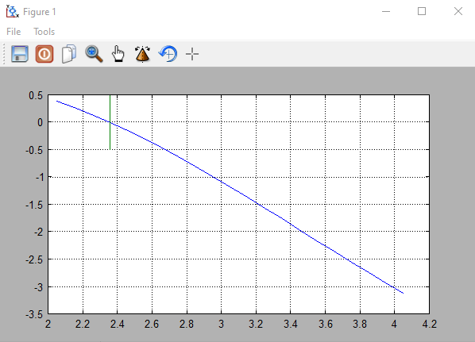
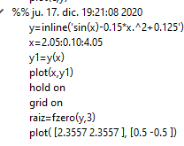
Parcial 2 | Alumno:
Ejercicio 3. (2.6 puntos)

Dada la función: y = seno(x) - 0.15 x2 + 0.125 |  | (del ejercicio 2)

Resolver usando FreeMat: |  |  | Ptos | Correccion
1) Definir y Tabular la función para x = 2,05 a x= 4,05 y dx=0,10 |  |  | 0.8
2) Hallar la raíz, cercana a 3 |  |  | 0.6
3) Graficar la función. |  |  | 0.6
4) Marcar la raíz con una una recta horizontal en el gráfico. |  |  | 0.4
5) Completar el gráfico con Título principal y títulos en los ejes |  |  | 0.2
6) COPIAR (no volver a tipear!) en esta hoja los comandos utilizados y la gráfica obtenida. |  |  |  | 0 | < TOTAL

Ejercicio 4
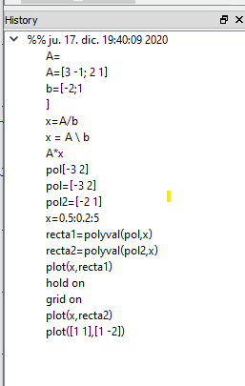
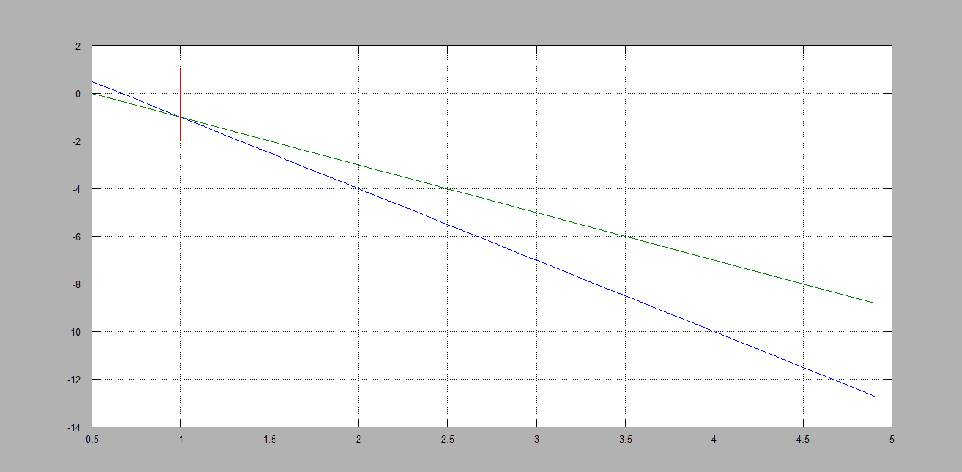
Parcial 2 | Alumno:
Ejercicio 4. (2.2 puntos) |  | Usando FreeMat:
 |  |  |  | Correccion
1- Resolver en forma algebraica el SEL: |  |  | 1

2- Graficar las dos rectas que forman el sistema |  |  | 0.4

3-Completar el gráfico con títulos, títulos ejes. |  |  | A

4-Trazar en la intersección una recta horizontal |  |  | 0.4 | 0 | < TOTAL

5- COPIAR en esta hoja (no volver a tipearlos!) los comandos utilizados y la gráfica obtenida.

